therapyコンバート方法
Project |  | therapyページコンバート |  |  | Process |  |  |  |  | 初版 |  | 更新
 |  |  |  |  | Doc name |  |  |  | ver | 作成日 |  | 更新日
 |  |  |  |  |  |  |  |  |  | 作成者 |  | 更新者

□ | 概要
(overview) |  |  |  | 固定ページの治療法ページ(terapy)におけるコンバート方法の共有化
 |  |  |  | 既にプラグイン「Weluka」と[Duplex posts]をインストールしているものとする。

□ | Template
 | Copy |  | 1) | 【管理画面＞固定ページ一覧】
 |  |  |  | 【治療ページサンプル[詳細]】を「複製」にてコピーする。

□ | Contents |  | 2) | コピーしたファイルを開く。
 | Convert |  |  | 別シート【therapy 一覧】を見て、タイトルとURLを変更する。

 |  |  |  | タイトル |  | ： | シート【therapy一覧】.[title] + "[詳細]"
 |  |  |  | パーマリンク |  | ： | シート【therapy一覧】.[Permalink}

 |  |  |  | 設定後に、【Weluka ページビルダー】をクリックする。

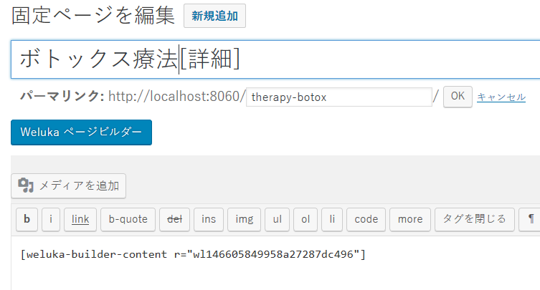

 |  |  | 3) | シート【therapy一覧】の「Now URL」の対象のページを開きコンテンツ内容を、レスポンシブとしてWelukaで構成する。

 |  |  |  | ex)http://www.slca-kobe.jp/therapy/botox.html |  |  |  | /therapy-botox
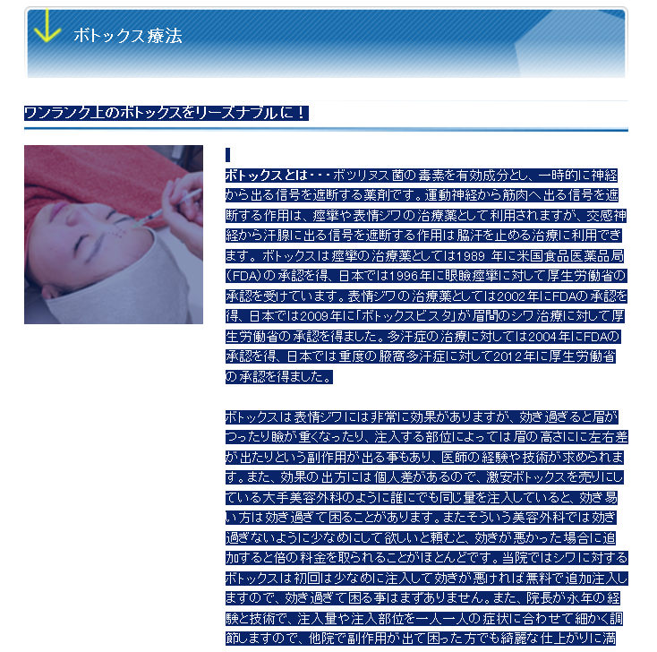
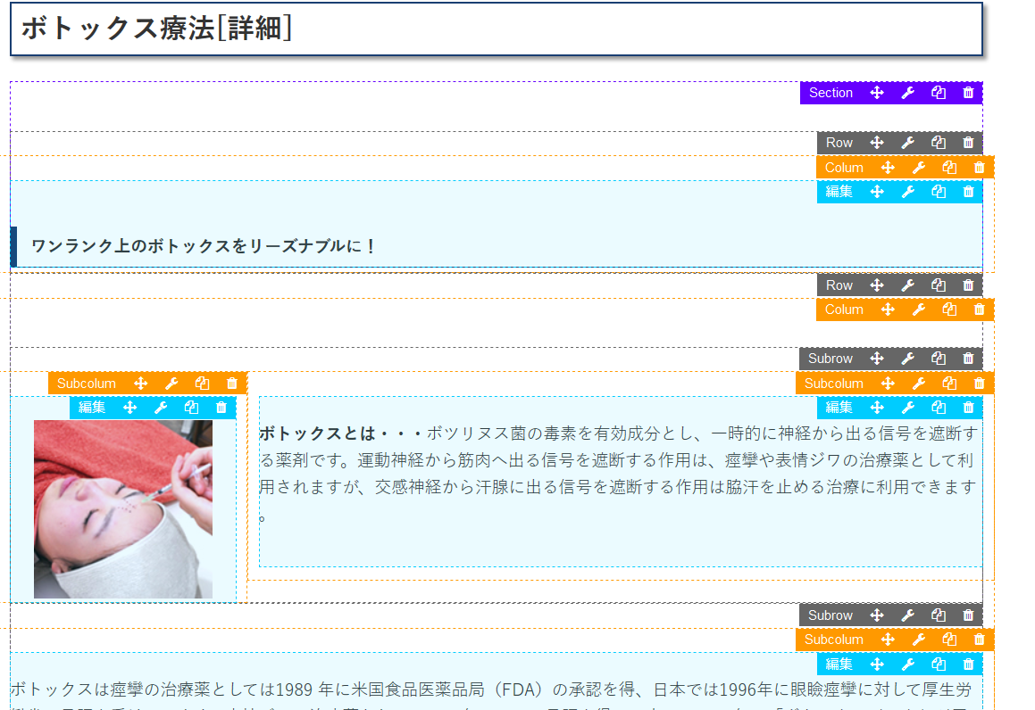

 |  |  |  | Convert point
 |  |  | 1) | 画像は必ず、WordPress のメディアに登録したものを使う。 その際に必ず、「/」から始まる絶対パスを使用する。
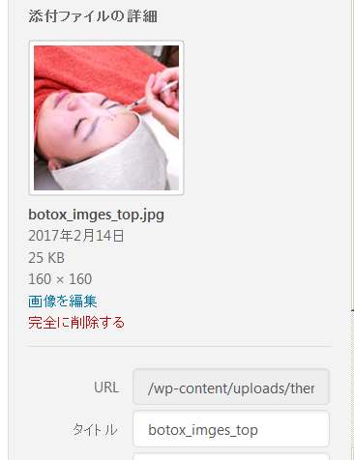

 |  |  | 2) | 長い文章は、2,3行に1回、句点(。)を区切りに Pタグ(<p></p>)の改行を行う。
 |  |  |  | どこで改行を入れるかは、日本語の感覚でだいたいでよい。

 |  |  | 3) | 以下のように、2つの画像が矢印をはさんで並ぶ場合、サンプルの Row をコピーして、画像を入れ替える。
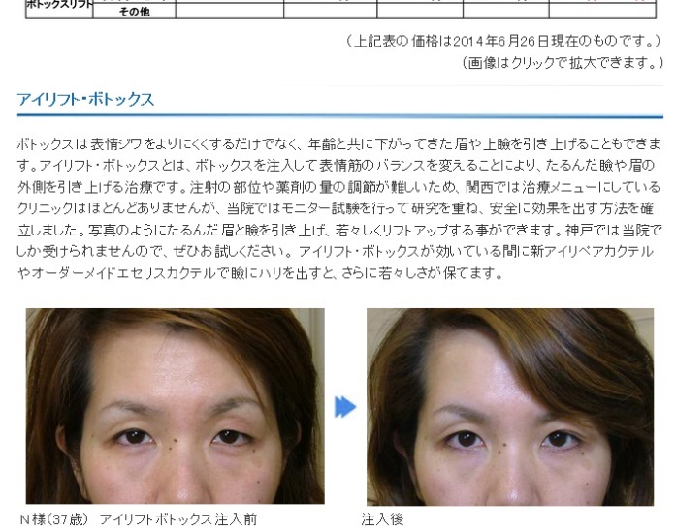
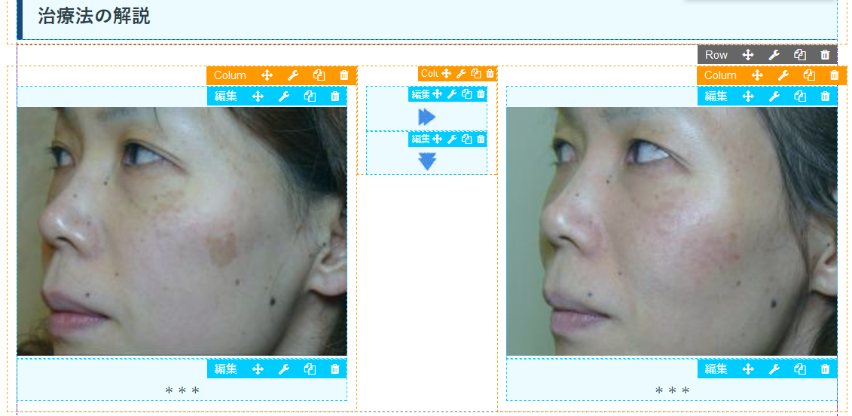
Row is Copy!

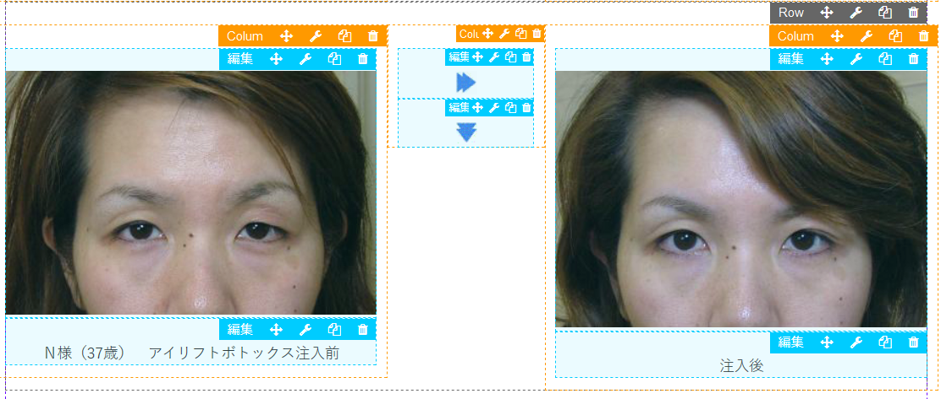

 |  |  | Aｄｄ：2017/2/16
 |  |  | ４） | リンクは、/ から始まるパスに変更する。

 |  |  |  | <a href="http://www.slca-kobe.jp/clinic/clinic_124.html" target="blank">
 |  |  |  | ↓
 |  |  |  | <a href="/clinic/clinic_124.html" target="blank">

 |  |  | ５) | これらは、以下のメニューにアンカーリンクをつけているので、
 |  |  |  | アンカーリンクがついているセクションを削除したり、コピーしてはいけない。

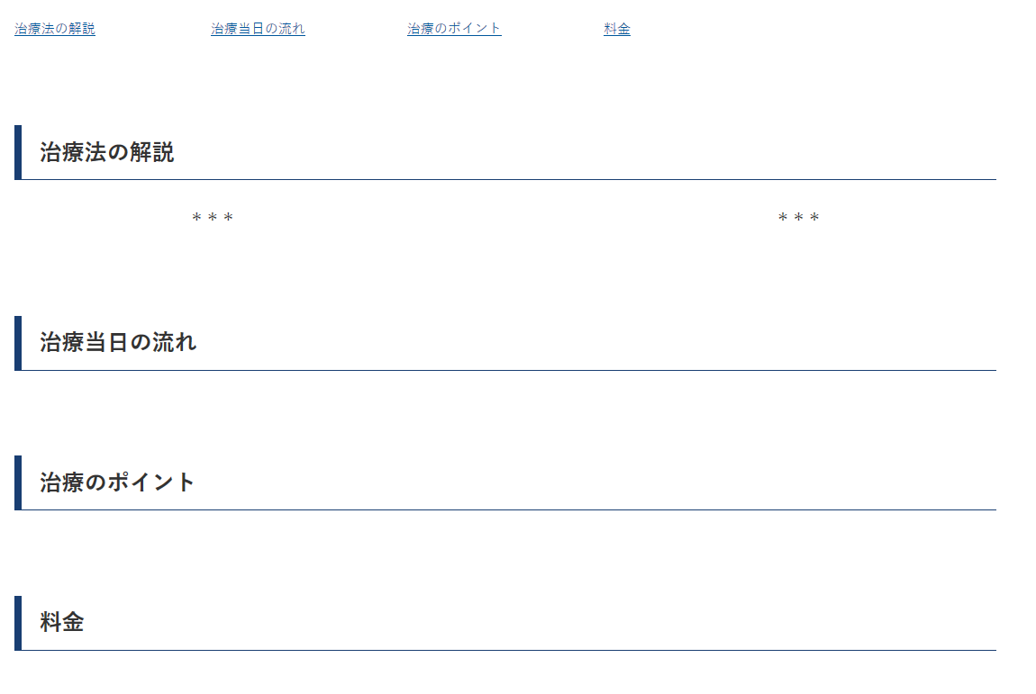

 |  |  |  |  |  |  |  |  |  |  | 各見出しにのセクションに、
 |  |  |  |  |  |  |  |  |  |  | comment
 |  |  |  |  |  |  |  |  |  |  | flow
 |  |  |  |  |  |  |  |  |  |  | point
 |  |  |  |  |  |  |  |  |  |  | price
 |  |  |  |  |  |  |  |  |  |  | のアンカーがついている。

 |  |  | ６） | 価格表記は。「～円」で統一する。\(/)は削除する。

 |  |  | ７） | 以下のように、見出しが２つあるテーブルは、上の<tr> は class='tbl-header'、下の<tr> には class='tbl-nav' を加える。

 |  |  |  | <tr class="tbl-header">
 |  |  |  | <td colspan="2">シワ用ボトックス</td>
 |  |  |  | </tr>
 |  |  |  | <tr class="tbl-nav">
 |  |  |  | <td>治療部位</td>
 |  |  |  | <td "="">金額</td>
 |  |  |  | </tr>

 |  |  |  | また、
 |  |  |  | テーブルにおいて項目の<td>には「class='item'」、価格の<td> には、「class=price 」を加える。
 |  |  |  | ex)
 |  |  |  | <td class='item'>アイリフトボトックス</td>
 |  |  |  | <td class='price'>3,000円</td>

 |  |  | 8) | 文章の赤文字は 「span class='pickup'」、青文字は「span class='note'」で囲む
 |  |  |  | ex)
 |  |  |  | <span class=''pickup>これは赤い文字</span>
 |  |  | 9) | 以下の画像は削除

 |  |  | 10) | 以下のボタンは、テキストエディタを開いて、ショートコード[btn-web]に変更する。

 |  |  |  | ↓
 |  |  |  | [btn-web]

 |  |  | 11) | Q＆A は、Qを囲むdiv に 「class='text-q'」、Aを囲むdiv に「text='text-a'」を付与する。
 |  |  |  | 文字は必ず P タグで囲む
 |  |  |  | ex)
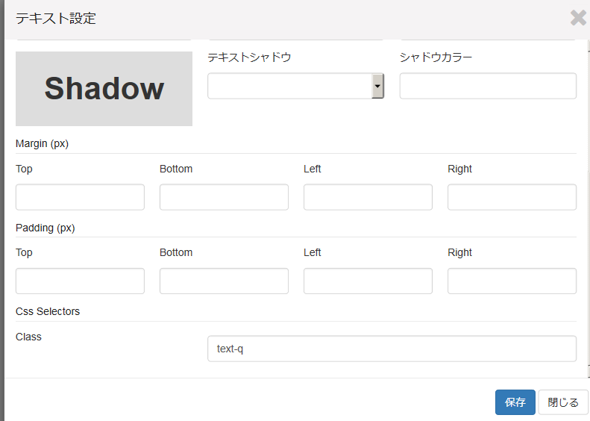

 |  |  | 12) | 治療法ページの構成

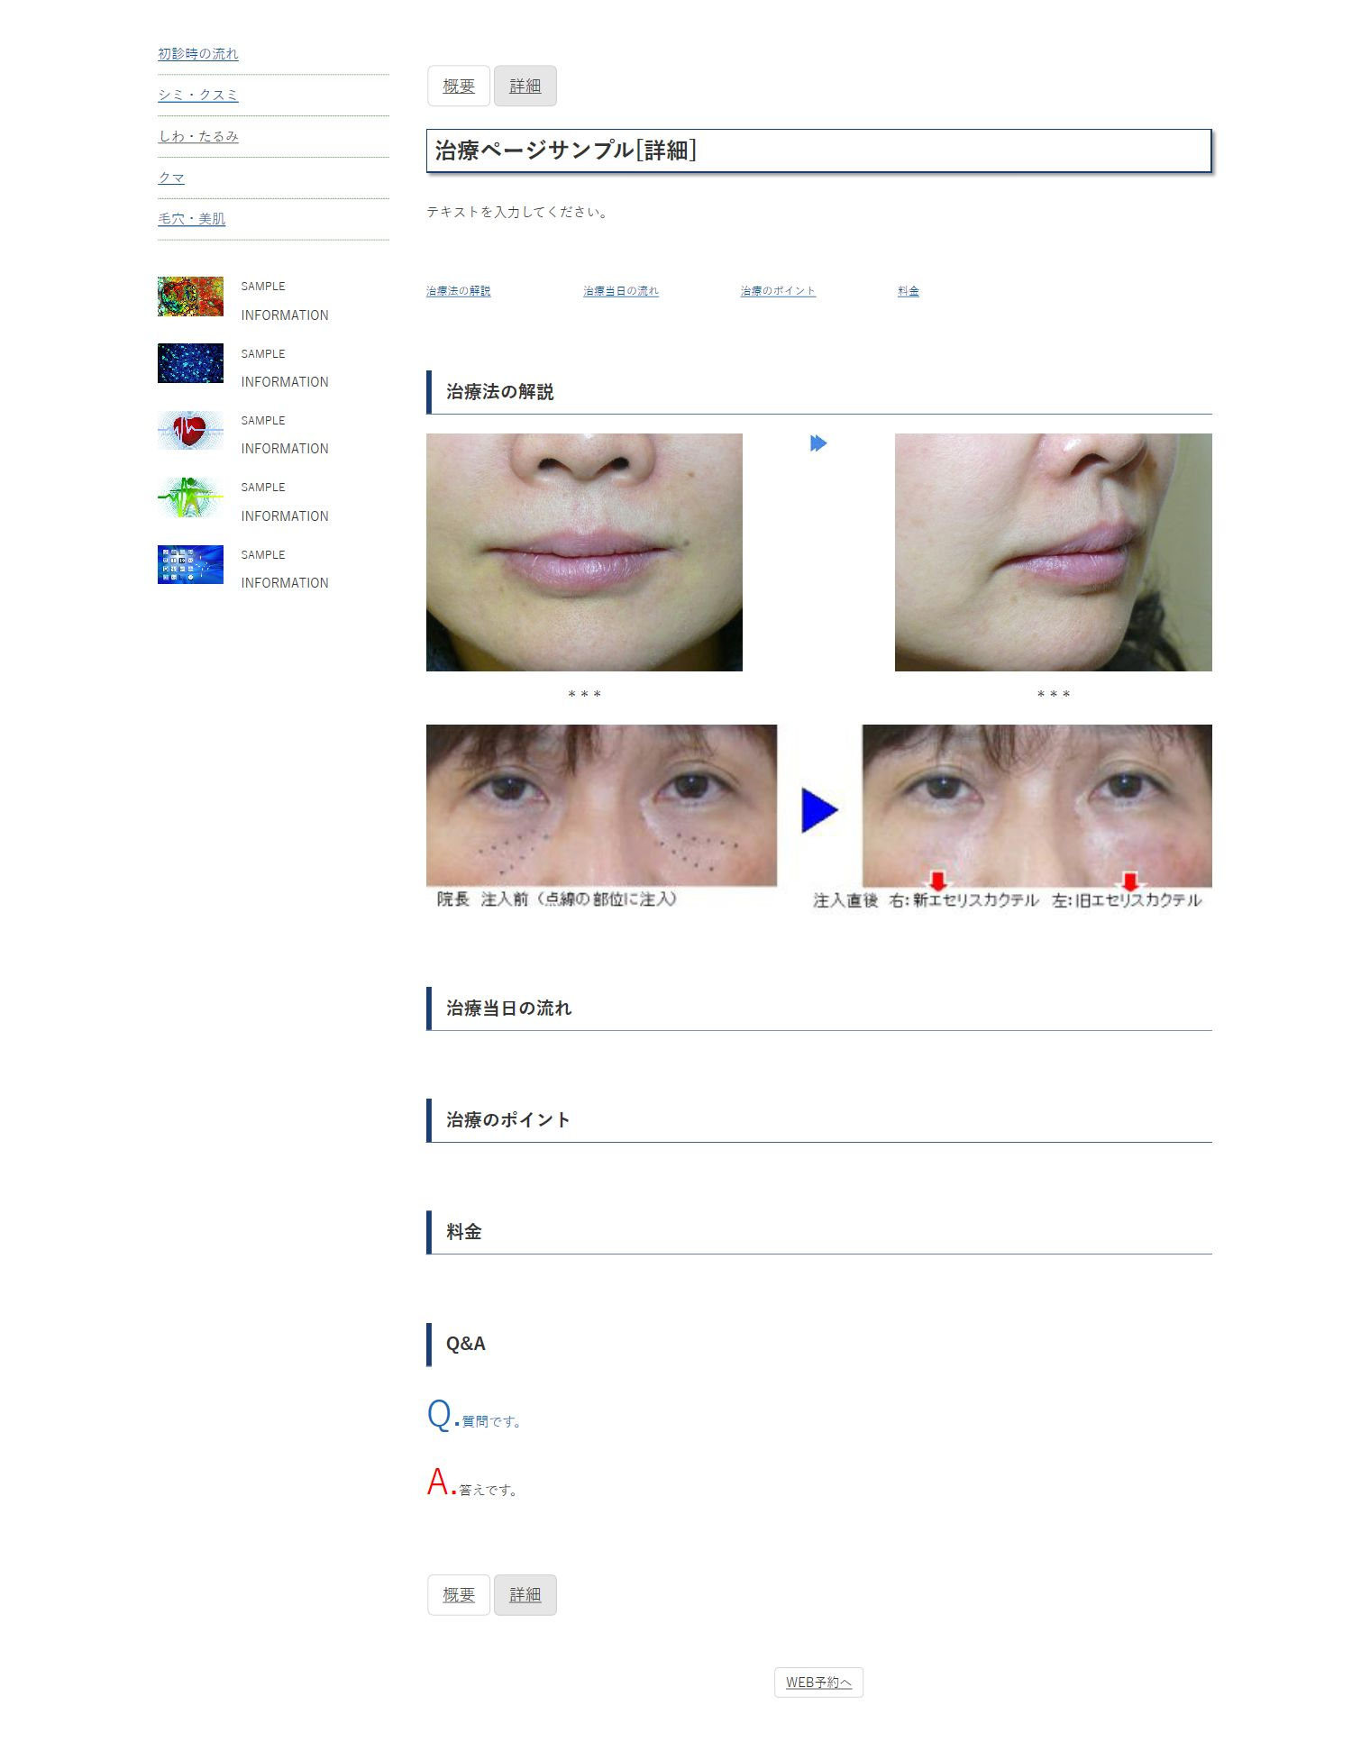

section: ls-therapy-top
section: ls-therapy-anc
section: ls-therapy-flow
section: ls-therapy-point
section: ls-therapy-price
object:p-img-face
object:p-img-face
object:p-img-facew
object:icon-imgflow-align
section: ls-therapy-comment
object:icon-imgflow-valign
object:text-q
object:text-a
section: ls-therapy-qa

 |  |  | 13） | スマートフォンで表示を崩すHTMLテーブルを画像化。
 |  |  |  | スマートフォンに表示すると横に長すぎて、横にスワイプしたら画面がずれる(画面幅より大きくなる)テーブルは、画像化する。

 |  |  |  | 例）

概要ページ作成
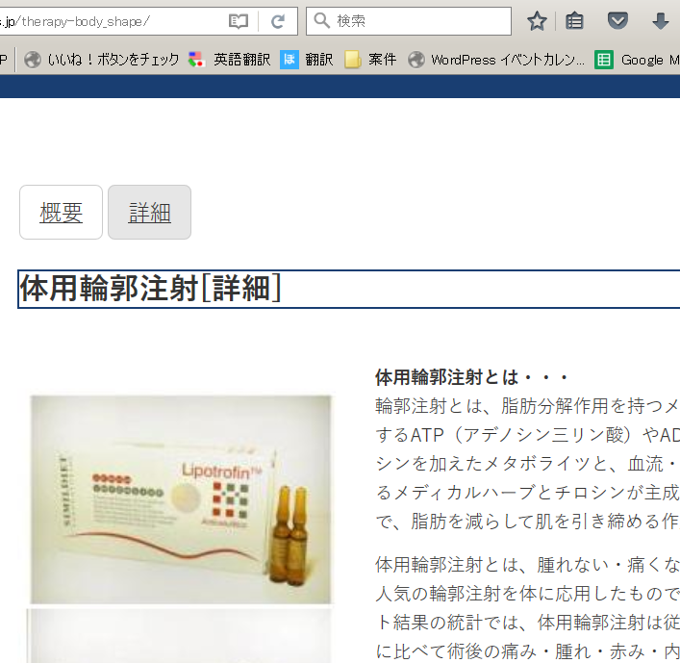
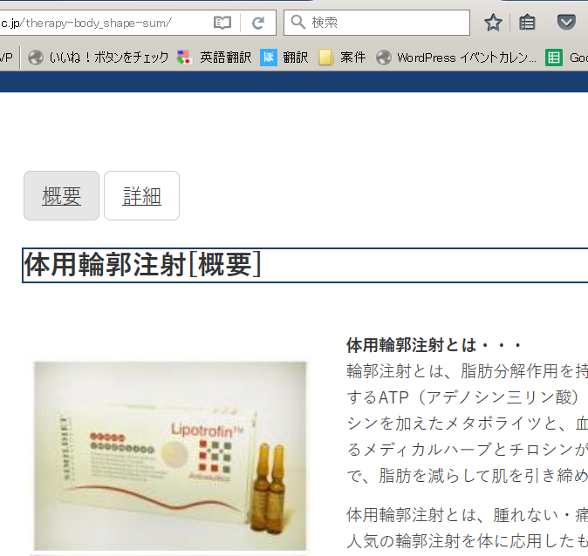
概要ページ作成
１）完成した＊＊＊[詳細]ページを検索して、複製(COPY)する。
COPY

２）コピーしたページを編集します。
 | ① ****[詳細] を ＊＊＊＊[概要] に変更
 | ②パーマリンクを、 『[コピー元のページ名]-sum』 に変更し、【OK】をクリックする。
 | ③【公開】をクリックして保存する。

３）パーマリンクからページを開く。
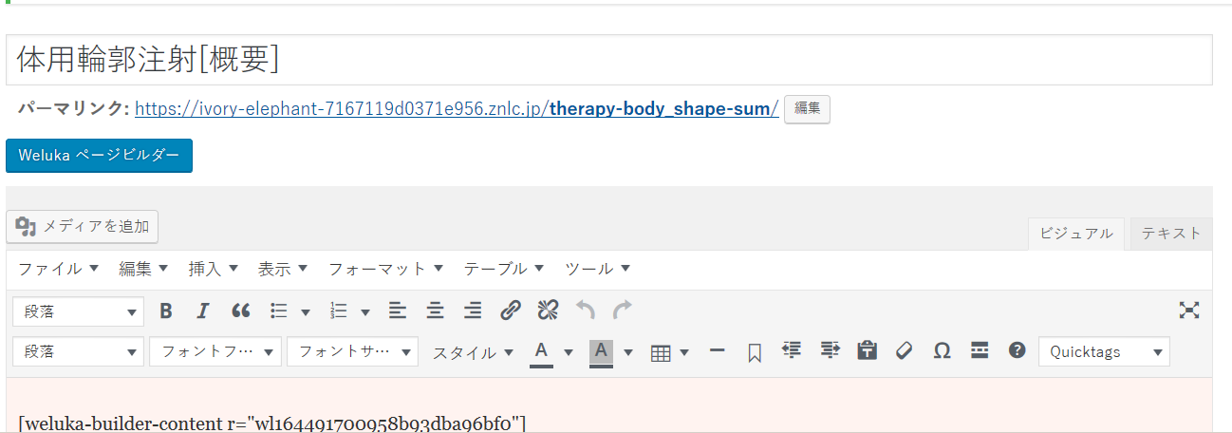

4)画面遷移を確認する。
 | ①ボタン【詳細】を押して、『＊＊＊[詳細]』ページに移動するか確認する。URLも確認。
 | ②次に『＊＊＊[詳細]』ページから、ボタン【概要】を押して、『＊＊＊[概要]』ページに移動するか確認する。URLも確認。

サイドバー

【柴田美容皮膚科クリニック様】 現サイト サイドバーリンク
2017-03-27

シミ
シワ・たるみ
クマ

初診時の流れ
治療の簡単なご説明・特徴

シミ用新レチノイン酸療法
CDトレチノイン療法

＜皮膚のコラーゲンを増やす治療＞
ジュビダームビスタカクテル注射 | 1 | ジュビダームビスタカクテル注射
オーダーメイドエセリスカクテル注射 | 2 | オーダーメイドエセリスカクテル注射
新アイリペアカクテル・プレミアム注射 | 3 | 新アイリペアカクテル・プレミアム注射
新アイリペアカクテル注射 | 4 | 新アイリペアカクテル注射
アイリペアカクテル注射 | 5 | アイリペアカクテル注射
新リフトアップカクテル注射 | 6 | 新リフトアップカクテル注射
リフトアップカクテル注射 | 7 | リフトアップカクテル注射
新ネックカクテル注射 | 8 | 新ネックカクテル
ネックカクテル注射 | 9 | ネックカクテル
新フロントアップカクテル・プレミアム注射 | 10 | 新フロントアップカクテル・プレミアム注射
新フロントアップカクテル注射 | 11 | 新フロントアップカクテル
フロントアップカクテル注射 | 12 | フロントアップカクテル注射
エセリスカクテル注射 | 13 | エセリスカクテル注射
新リップカクテル注射 | 14 | 新リップカクテル
リップカクテル注射 | 15 | リップカクテル注射
メソカクテル注射 | 16 | メソカクテル注射
カクテルリフト | 17 | カクテルリフト
メソリフト
柴田式高濃度ＰＲＰ注入療法
ＰＲＰカクテル注射 | 18 | ＰＲＰカクテル注射
シワ・クマ用新レチノイン酸療法
CDトレチノイン療法

＜表情ジワの改善＞
ボトックス療法

＜眉と瞼のリフトアップ＞
アイリフト・ボトックス

<フェイスラインのリフトアップ>
ボトックスリフト

＜脂肪によるたるみの改善＞
新輪郭注射
輪郭注射・BNLS
体用輪郭注射
新ボディメイクセラピー

＜血行不良とへこみの改善＞
オーダーメイドエセリスカクテル注射 | 重複
新アイリペアカクテル・プレミアム注射 | 重複
新アイリペアカクテル注射 | 重複
アイリペアカクテル注射 | 重複
エセリスカクテル注射 | 重複
柴田式高濃度ＰＲＰ注入療法
ＰＲＰカクテル注射 | 重複
シワ・クマ用新レチノイン酸療法
メソカクテル注射 | 重複

＜脂肪によるたるみの改善＞
新輪郭注射
輪郭注射・BNLS

＜色素沈着の改善＞
シワ・クマ用新レチノイン酸療法

新毛穴レスカクテル注射 | 19 | 新毛穴レスカクテル注射
毛穴レスカクテル注射 | 20 | 毛穴レスカクテル注射
毛穴ボトックス注射
CDトレチノイン療法
カクテルリフト | 重複
メソリフト
柴田式高濃度ＰＲＰ注入療法
美容点滴・疲労回復点滴
プラセンタ療法
オリジナル化粧品（院長処方）
ドクターズコスメ（基礎化粧品）

柴田式高濃度ＰＲＰ注入療法
ＰＲＰカクテル注射 | 重複

美容点滴・疲労回復点滴
プラセンタ療法
医療用ビタミン剤と内服薬
まつ毛再生プログラム
髪用サプリメント「パントガール」

えらボトックス
新輪郭注射
輪郭注射・BNLS

脇汗ボトックス

遠隔地治療

最新情報一覧
治療内容・料金一覧
クリニックのご案内・地図
院長処方の症状に合わせたコスメ
メディア取材
遠隔地治療

クリニック通信

